PAINEL DE CONTROLE
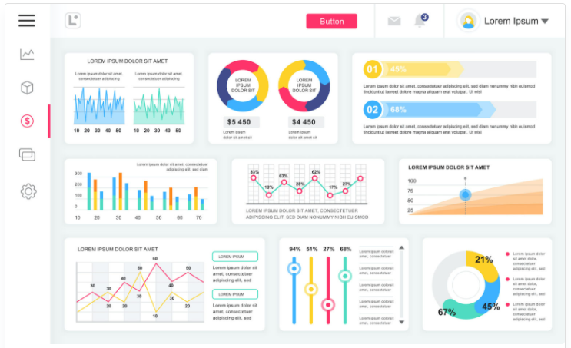
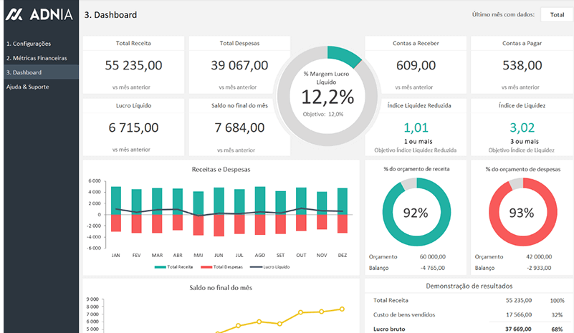
CLUBE SUA OBA
PAINEL DE CONTROLE
1. MEUS CONTRATOS | 2. CUSTO DA OBRA | 3. CRONOGRAMA | 4. ORCAMENTOS | 5. EMPREITEIROS | 6. FORNECEDORES | 7. MEUS PROJETOS | 8. RELATORIOS | 9. FOTOS DA OBRA | 10. SEGURO (futuro) | 11. MKT PLACE (futuro)
 | ou | ou |  |  | a principio não vamos incluir
 | calculadora da obra | pagamentos empreiteiro

 | Bem vindo, FULANO DE TAL
 |  |  |  |  |  | Atencao as prioridades
 | Atingimos XX% do cronograma |  |  |  |  | para cumprimento do cronograma, voce deve:
 | Já estamos com xx dias de obras, faltam xx

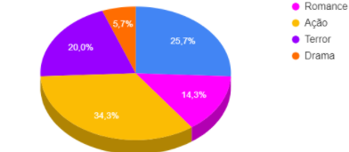
 |  |  |  |  |  | 1. Comprar esquadrias ate xx/xx/xxxx |  |  | Clique aqui e acesso os orcamentos
 |  |  |  |  |  | 2. Comprar moveis ate xx/xx/xxxx |  |  | Clique aqui e acesso os orcamentos
 |  |  |  |  |  | 3. Comprar a marmoraria ate xx/xx/xxxx |  |  | Clique aqui e acesso os orcamentos

 | ate o momento, os gastos com:
 | material correspondem a xx%
 | mao de obra correspondem a xx%

abaixo alguns modelos de dashboard que gostamos

4. Orçamentos
nesta pagina o cliente podera acessar os orcamentos disponiveis para obra dele
nao teremos limite de lojistas para cada segmento, mas somente 3 por segmento poderao se comunicar com o cliente, a não ser que o cliente faca o contato com outros lojistas cadastrados na plataforma
www.333obra.com.br
1. Construcao (mao de obra)
 | Orcamento A
 | Orcamento B
 | Orcamento C

2. Ferragem armada
 | Orcamento A
 | Orcamento B
 | Orcamento C

3. Laje
 | Orcamento A
 | Orcamento B
 | Orcamento C

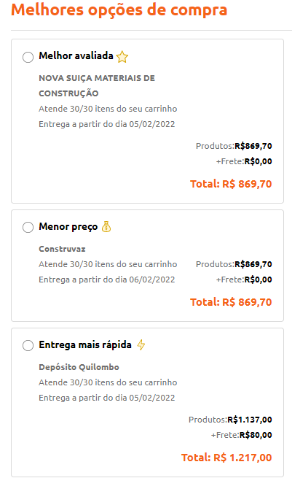
4. Cobertura
 | Orcamento A
 | Orcamento B
 | Orcamento C

5. Esquadria
 | Orcamento A
 | Orcamento B
 | Orcamento C

6. Pisos e Revestimentos
 | Orcamento A
 | Orcamento B
 | Orcamento C

6. Marmoraria
 | Orcamento A
 | Orcamento B
 | Orcamento C

7. Moveis
 | Orcamento A
 | Orcamento B
 | Orcamento C

7. Meus Projetos
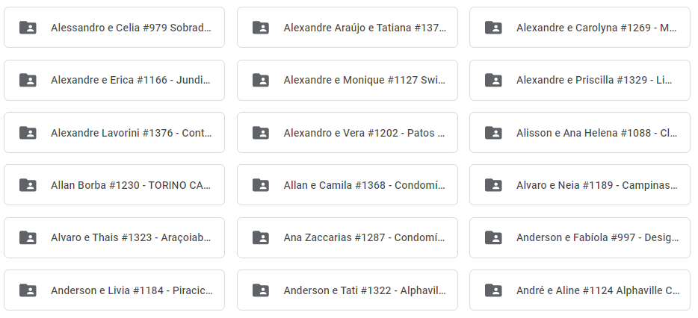
aqui é onde encontramos os projetos do cliente
que podem ser compartilhados com os lojistas participantes
separar por pasta conforme abaixo ou conforme pasta do windows

